Resumo
Indicadores de qualidade da OS

Inconformidades
Ocorrências por Tipo
Casos de Teste
 | Versão 1.0.0 | Versão 1.2.2
CTs Falha | 17 | 22
CTs Bloq | 152 | 4
CT não executados | 0 | 68

Evolução
 | Versão 1.0.0 | Versão 1.2.2
Inconformidades | 13 | 261
Não Grave | 3 | 8
Grave | 4 | 15
CTs Qtde | 244 | 238
CTs Falha | 17 | 22
CTs Bloq | 152 | 4
CT não executados | 0 | 68

Versões avaliadas | Inconformidades | Não Grave | Grave | CTs Qtde | CTs Ok | CTs Falha | CTs Bloq | CT não executados
Versão 1.0.0 | 13 | 3 | 4 | 244 | 75 | 17 | 152 | 0
Versão 1.2.2 | 261 | 8 | 15 | 238 | 144 | 22 | 4 | 68

V 1.2.2
Estatísticas TestLink
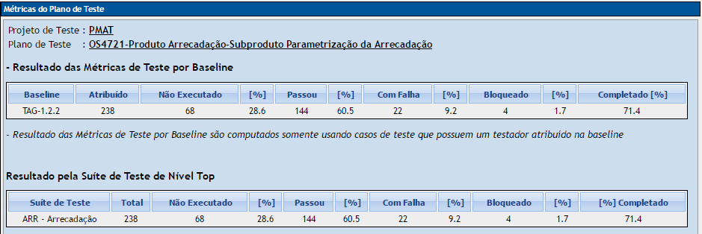
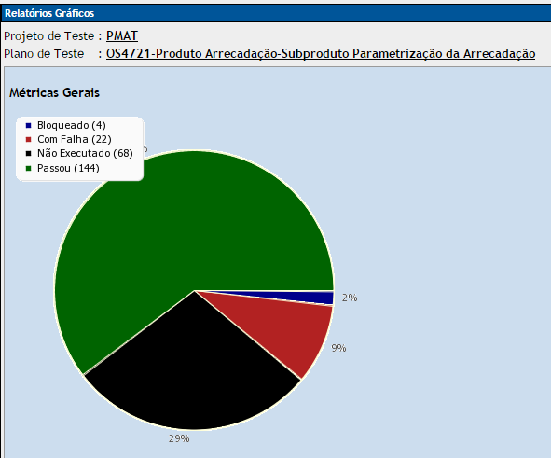

Ocorrências por Tipo

Mantis - As inconformidades estão descritas nos anexos: |  |  |  | Testlink - Os resultados da execução estão no anexo:
OS 4721 - Relatório de Ciclo de Testes - Lista de Inconformidades na Versão 1.2.2 |  |  |  | OS 4721 - Relatório de Ciclo de Testes - Situação da Execução dos Testes da Versão 1.2.2

Casos de Uso | Inconformidades | Não Grave | Grave
ARRUC0910 | 1 | 1 | 0
ARRUC0911 | 5 | 2 | 3
ARRUC0920 | 7 | 3 | 4
ARRUC0930 | 1 | 1 | 0
ARRUC0940 | 1 | 0 | 1
ARRUC0950 | 8 | 1 | 7
ARRUC0960 | 0 | 0 | 0
ARRUC0970 | 0 | 0 | 0
ARRUC0980 | 0 | 0 | 0
Totais | 23 | 8 | 15

